Третій рівень
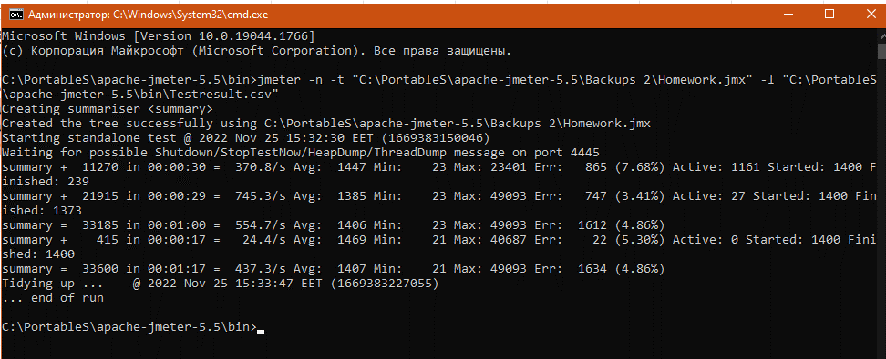
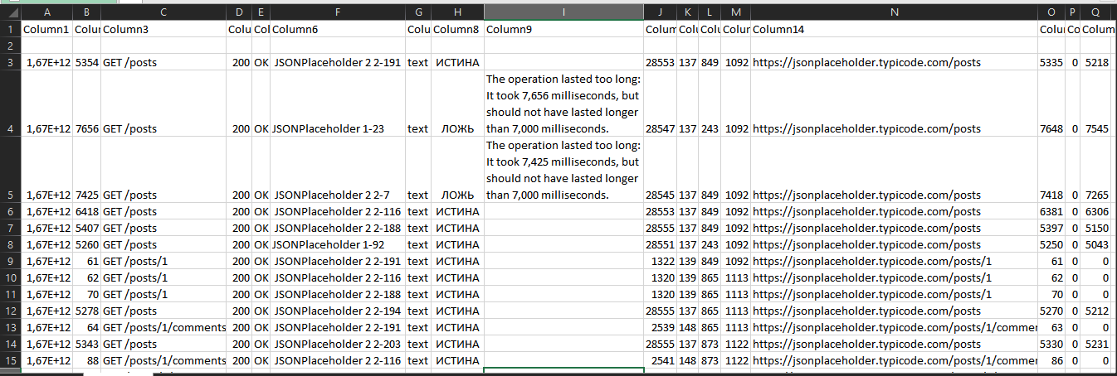
Створи команду для запуску вказаного тест-плану через Bash CLI. Запусти її та завантаж результати в Summary Report. Створи документ зі скриншотом виконання команди в командному рядку та скриншотом Summary Report. Документ додай у відповідний репозиторій в GitHub.

